Feuil3
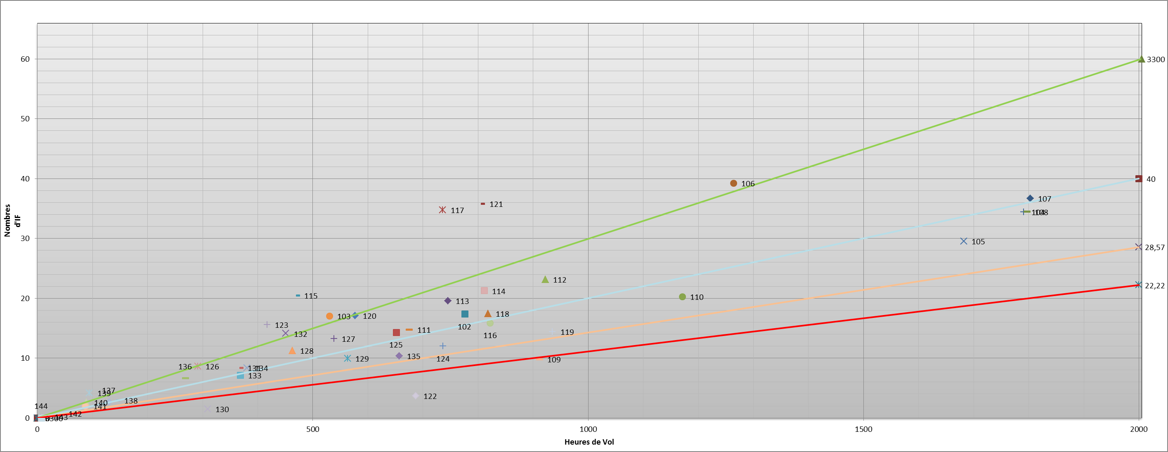

Feuil4
 | 3300 |  | Elevon externe |  | 5000 |  | 7000 |  | 9000
0 | 0 | 1802.61 | 12.318704386 | 0 | 0 | 0 | 0 | 0 | 0
2005 | 60 | 1797.12 | 10.4382883 | 2000 | 40 | 2000 | 28.57 | 2000 | 22.22
 |  | 1791.07 | 12.178249396
 |  | 1682.11 | 7.0921911197
 |  | 1263.95 | 14.365999373
 |  | 1170.96 | 6.956763389
 |  | 935.44 | 0.37708399
 |  | 922.09 | 4.5817964918
 |  | 911.54 | 1.297649848
 |  | 822.1 | 2.3422845101
 |  | 817.87 | 7.719054618
 |  | 811.47 | 0.7203991541
 |  | 806.52 | 12.178048444
 |  | 775.83 | 8.0447025299
 |  | 745.38 | 9.2387358399
 |  | 736.46 | 3.4911486621
 |  | 735.98 | 7.0191019398
 |  | 687.07 | 0.0071679119761
 |  | 675.34 | 5.8949817931
 |  | 657.18 | 2.802880847
 |  | 651.59 | 5.228473328
 |  | 576.92 | 5.501673024
 |  | 563.35 | 3.720762118
 |  | 538.84 | 6.1271005752
 |  | 530.03 | 3.6787005096
 |  | 470.07 | 5.9305846005
 |  | 462.65 | 2.58533818
 |  | 451.26 | 4.1080990992
 |  | 417.18 | 1.518226483
 |  | 380.29 | 2.580269313
 |  | 368.47 | 2.687734833
 |  | 367.36 | 2.996607799
 |  | 309.51 | 0.57300570692
 |  | 291.39 | 2.5160289002
 |  | 268.72 | 2.8308779921
 |  | 143.62 | 1.481286418
 |  | 130.02 | 0.885666705
 |  | 94.55 | 0.55991890602
 |  | 88.73 | 0.67467220205
 |  | 87.05 | 0.38512199801
 |  | 42.03 | 0.053274941978
 |  | 16.78 | 0.010057178838
 |  | 7.17 | 0
 |  | #N/A | 0
 |  | #N/A | 0
 |  | #N/A | 0
 |  | #N/A | 0
 |  | #N/A | 0
 |  | #N/A | 0
 |  | #N/A | 0
...

